Taul1
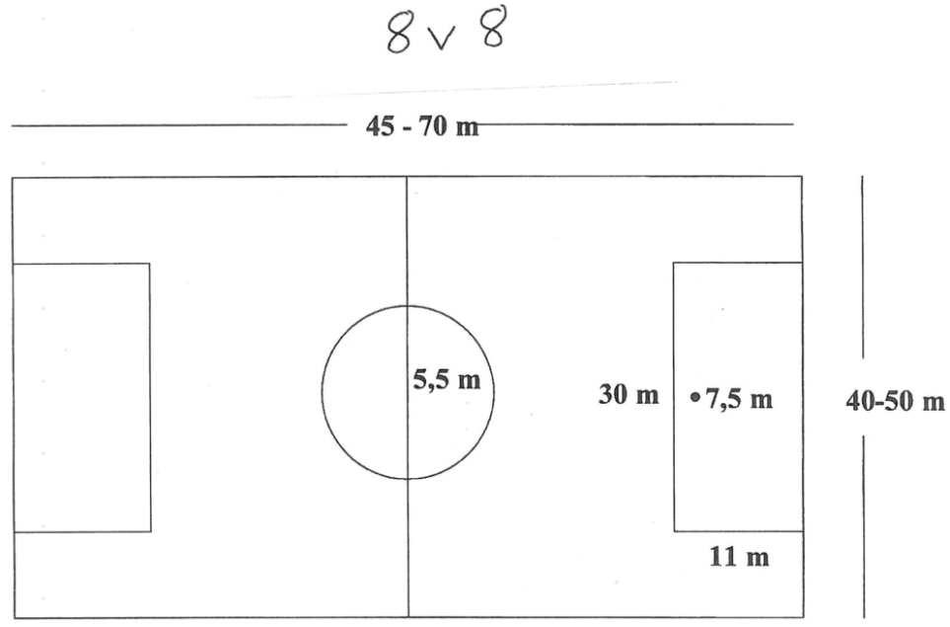
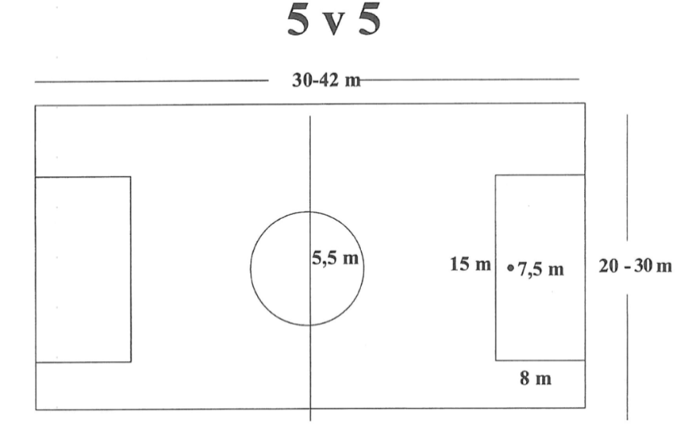
SARJATARJOTIN |  |  |  |  |  |  |  |  |  |  | PÄIVITETTY
TUNL 2026 |  |  |  |  |  |  |  |  |  |  | 2026-04-10

 | Liiga / |  | Alustava |  |  |  |  | Maalipotku/- | PAITSIO | Vetäytymis- | Sivu- | Palautussääntö | Kulmapotku/-
Sarja | Ykkönen | Pelimuoto | Pelipäivä | Pallo | Kenttä max | Peliaika | Ottelut | heitto | Paitsioalue | käytäntö | rajat |  | kuljetus
 |  |  |  |  |  |  |  |  | 8v8/7v7 =ON
 |  |  |  |  |  |  |  |  | 5v5 EI

E11/P2015 | liiga | 8v8 | Ma | 4 | 60m x 40m | 2 x 25min | yksittäiset | Maalipotku | On / Alue | Ei | Heitto | Norm. Palautussääntö | Kulmapotku
E11/P2015 | Ykkönen | 5v5 | Ti | 4 | 40m x 30m | 2 x 25min | yksittäiset | Maalipotku | 8v8 on, 5v5 EI | Ei | Heitto | Norm. Palautussääntö | Kulmapotku
E10/P2016 | liiga | 8v8 | Ma | 4 | 60m x 40m | 2 x 25min | yksittäiset | Maalipotku | On / Alue | Ei | Heitto | Norm. Palautussääntö | Kulmapotku
E10/P2016 | Ykkönen | 5v5 | Ti | 4 | 40m x 30m | 2 x 25min | yksittäiset | Maalipotku | 8v8 on, 5v5 EI | Ei | Heitto | Norm. Palautussääntö | Kulmapotku
F9/P2017 | liiga | 5v5 | Ti | 3 | 40m x 30m | 2 x 20min | yksittäiset | Maalipotku/-kuljetus | Ei | ON | Kuljetus | Norm. Palautussääntö | Kulmapotku/-kuljetus
F9/P2017 | Ykkönen | 5v5 | Ke | 3 | 40m x 30m | 2 x 20min | yksittäiset | Maalipotku/-kuljetus | Ei | ON | Kuljetus | Norm. Palautussääntö | Kulmapotku/-kuljetus
F8/P2018 | liiga | 5v5 | Ti | 3 | 40m x 30m | 2 x 20min | yksittäiset | Maalipotku/-kuljetus | Ei | ON | Kuljetus | 1. Hyväksytään | Kulmapotku/-kuljetus
F8/P2018 | Ykkönen | 5v5 | Ke | 3 | 40m x 30m | 2 x 20min | yksittäiset | Maalipotku/-kuljetus | Ei | ON | Kuljetus | 1. Hyväksytään | Kulmapotku/-kuljetus
G7/P2019 | liiga | 5v5 | Ke | 3 | 40m x 30m | 2 x 20min | yksittäiset | Maalipotku/-kuljetus | Ei | ON | Kuljetus | 1. Hyväksytään | Kulmapotku/-kuljetus
G7/P2019 | Ykkönen | 5v5 | To | 3 | 40m x 30m | 2 x 20min | yksittäiset | Maalipotku/-kuljetus | Ei | ON | Kuljetus | 1. Hyväksytään | Kulmapotku/-kuljetus
G6/P2020 | liiga | 5v5 | Ke | 3 | 30m x 20m | 2 x 20min | yksittäiset | Maalipotku/-kuljetus | Ei | ON | Kuljetus | Sallitaan | Kulmapotku/-kuljetus
G6/P2020 | Ykkönen | 5v5 | To | 3 | 30m x 20m | 2 x 20min | yksittäiset | Maalipotku/-kuljetus | Ei | ON | Kuljetus | Sallitaan | Kulmapotku/-kuljetus

Sivuraja-, maalikuljetukset ja kulmakuljetukset 5v5: Pelaajan on otettava vähintään kolme kosketusta palloon. Kolmannella kosketuksella voi syöttää, laukoa tai jatkaa kuljettamista.
Vapaapotku 5v5: vapaapotkun voi myös kuljettaa. Pelaajan on otettava vähintään kolme kosketusta palloon. Kolmannella kosketuksella voi syöttää, laukoa tai jatkaa kuljettamista.
Käsivirhe: Käsivirhettä ei tuomita, jos pelaaja suojelee päätään.

* 2015/2016 | Ykkönen | 5v5 (*8v8/7v7) | Sarja pelataan lähtökohtaisesti 5v5 pelinä, mutta mikäli molemmille joukkueille sopii , niin pelit voidaan pelata myös 8v8 tai 7v7
** 2015/2016 | LIIGA | 8v8 (**7v7) | Sarja pelataan lähtökohtaisesti 8v8 yksittäisinä pelinä.
 |  |  |  |  |  | Muutokset mahdollisia, välillä pakollisia!
2015 ja 2016 Liiga (8v8) tarkoitus pelata maanantaisin Terveystalo areenalla. Joukkue voi halutessaan pelata kotipelit myös oman alueen kotikentällä.
 |  | 5 v5 kenttä alla |  |  |  |  | 7v7 ja 8v8 kenttä alla

